设计正文
1.关卡类型

 | 设定不同类型的关卡为玩家做属性养成的数值验证，提供不同的游戏体验。

 | 类型 |  | 收益 |  |  | 说明
 | 章节关卡 |  | 章节宝箱、离线挂机 |  |  | 主线章节，根据章节进度解锁对应的一次性奖励与其他系统。
 | 挑战关卡 |  | 天赋核心材料、比特币 |  |  | 根据章节进度解锁主线挑战关卡；超级挑战做操作验证(不附带数值养成)；联机挑战做GVE。
 | 活动关卡 |  | 资源、装备、稀有道具 |  |  | 限时开放的特殊玩法关卡，支撑中长线留存，项目商业化的主要手段之一。
 | 每日挑战 |  | 资源、配件 |  |  | 每日限次关卡，数值验证，配件投放渠道。

 | v1.0版本关卡文档仅实现章节关卡。

2.主界面

 | 界面详细信息见UI-2。
 | 玩家进入游戏的默认页签为底部的"战斗"页签，即该页签称之为主页面。

 | 2.1 界面元素

 |  | 战斗页签包含的界面元素较多，为后期策划及运营方便维护，界面内所有功能按钮关联tag_func表。
 |  | tag_func表中所有功能都有唯一的功能id(func_id)
 |  |  | 各功能拥有如下信息：
 |  |  |  | 1 | 所属页签id | 关联tag表tag_id字段
 |  |  |  | 2 | 位置类型 | 不同页签中位置类型代表的含义均不相同
 |  |  |  | 3 | 排序 | 统一按照由上至下由左至右的排序规则
 |  |  |  | 4 | 名称 | 关联language表lang_id字段
 |  |  |  | 5 | 图标 | 关联图标资源
 |  |  |  | 6 | 描述 | 关联language表lang_id字段

 | 2.2 位置类型

 |  | 这里详述主界面("战斗"页签)的位置类型。 |  |  |  |  |  |  |  |  | 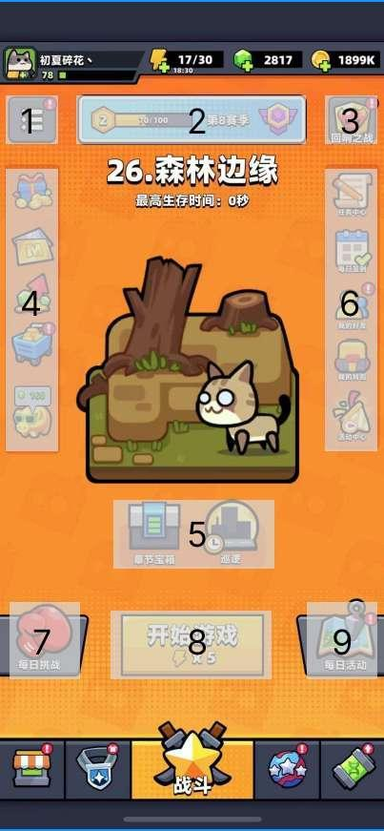
 |  |  | 位置类型id | 说明 | 包含按钮
 |  |  | 1 | 左上 | 扩展功能(设置、邮件、公告)
 |  |  | 2 | 中上 | 通行证
 |  |  | 3 | 右上 | 特殊关卡
 |  |  | 4 | 左中 | 首充、月卡、基金、每日特惠、金猪
 |  |  | 5 | 中 | 章节宝箱、挂机
 |  |  | 6 | 右中 | 任务中心、每日签到、我的好友、我的背包、活动中心
 |  |  | 7 | 左下 | 每日挑战
 |  |  | 8 | 中下 | 开始游戏
 |  |  | 9 | 右下 | 每日活动
 |  | v1.0仅需要完成标红功能，其他功能仅布局按钮控件。

 |  | 点击主界面左上"扩展功能"按钮后弹出界面UI-3。
 |  | 点击主界面中下"开始游戏"进入章节关卡局内战斗场景。

3.章节关卡

 | 3.1 章节入口

 |  | 界面详细信息见UI-2。
 |  | 章节入口位于底部"战斗"页签下，该页签为玩家每次打开游戏后的默认界面，即位于主界面。

 | 3.2 界面元素

 |  | 该页签内包含章节相关元素如下：

 |  |  | 编号 | 元素 |  | 说明
 |  |  | 1 | 章节数字编号 |  | 根据章节id(chapter表chapter_id)关联num字段
 |  |  | 2 | 章节名称 |  | 根据章节id(chapter表chapter_id)关联name字段
 |  |  | 3 | 章节进度 |  | 后端记录章节进度信息，前端根据进度信息做显示处理
 |  |  | 4 | 章节贴图 |  | 根据章节id(chapter表chapter_id)关联pic字段
 |  |  | 5 | 章节宝箱 |  | 根据进度信息关联chapter_box表，读取对应的宝箱id
 |  |  | 6 | 离线挂机(暂不开发) |  | 根据章节进度id，配置不同的挂机收益产出
 |  |  | 7 | 开始游戏 |  | "开始游戏"进入章节关卡的局内战斗
 |  |  | 7 | 体力消耗 |  | 根据章节id(chapter表chapter_id)关联cost字段

 | 3.3 章节进度

 |  | 章节进度包含2种状态： |  |  |  |  |  |  |  |  | 
 |  |  | 1 | 未通关
 |  |  | 2 | 已通关
 |  |  |  | 默认处于状态1，即未通关状态。

 |  | 当玩家章节关卡局内战斗结算完成后，
 |  |  | 前端需要记录当局的资源产出、玩家状态、章节状态等发送给后端记录。
 |  |  | 其中章节状态包含结算中的生存时间(over_time)以及是否通关(pass_yn)。
 |  |  |  | 若pass_yn=0，则未通关，比较over_time的最大值发送给前端。
 |  |  |  | 若pass_yn=1，则已通关，over_time = 关卡配置中的最大时间。
 |  |  |  | over_time存在上限值(后端判定)
 |  |  |  | (具体内容见 关卡设计文档，此处不详述。)

 |  |  | 若处于未通关状态，比较 over_time的值，
 |  |  |  | 若 over_time < 60 ，则显示 a秒
 |  |  |  | 若 60 ≤ over_time < 3600 ，
 |  |  |  |  | 若 over_time % 60 = 0，则显示 b分
 |  |  |  |  | 否则显示 b分a秒。
 |  |  |  | 若 3600 ≤ over_time ≤ 上限值 ，
 |  |  |  |  | 若 over_time % 3600 = 0，则显示 c时
 |  |  |  |  | 否则 | 若 over_time % 60 = 0，则显示 c时b分
 |  |  |  |  |  | 否则显示 c时b分a秒
 |  |  |  | 网上有大量根据秒数打印时间的代码，前端可参考，实现显示逻辑。

 |  |  |  | 拼接字符串"最高生存时间:"、时间显示值，根据字符数居中显示，字体为白色。
 |  |  |  | 字符串关联language表中的lang_id读取具体文本内容。
 |  |  |  |  | "最高生存时间:" |  | chapter_survival_maxtime_text
 |  |  |  |  | "秒:" |  | time_second_1
 |  |  |  |  | "分:" |  | time_minute_1
 |  |  |  |  | "时:" |  | time_hour_1

 |  |  | 若处于已通关状态，显示 "chapter_passed_text"(已通关) ，居中显示，字体为绿色。
 |  |  | 即默认显示："最高生存时间: 0秒"

 | 3.4 章节解锁

 |  | 当玩家触发章节解锁条件(通常是完成通关上1个章节)，返回主界面后弹出通用蒙版"解锁新章节"，界面详细信息见UI-6。
 |  |  | 需要读取根据章节id展示 数字编号、章节名称、章节贴图、章节描述。

 | 3.5 章节选择

 |  | 在主界面点击章节贴图弹出章节选择界面，该界面可手动滑动，界面详细信息见UI-5。
 |  |  | 章节包含2种状态，由后端记录玩家可挑战的最大章节id并将数据发送给前端，
 |  |  |  | 小于等于该id的章节均为已解锁状态，否则为未解锁状态。
 |  | 后端记录玩家所选择章节id，作为角色信息数据记录。

 |  |  | 界面显示按如下逻辑：
 |  |  | 已解锁状态 |  |  | 滑动状态 |  |  | 未解锁状态
 |  |  |  |  |  |  |  |  | 

 |  |  |  |  | => |  |  | =>

 |  |  | 即当所选择章节处于已解锁状态时，贴图正常显示，底部存在按钮"选择"，点击选择后返回主界面，将当前所选择章节id更新。
 |  |  |  | 选择 = 关联language表(lang_id = common_state_choose)
 |  |  | 所选择章节处于位解锁状态时，贴图变暗且上锁，底部无按钮变成文本提示"通过第X章解锁"，X=当前章节数字编号-1
 |  |  |  | 通过第X章解锁 = 关联language表(lang_id = chapter_unlock_desc)
 |  |  | 滑动状态下只保留章节贴图和返回按钮，其他信息隐藏，停止滑动后取消隐藏。

 | 3.6 章节宝箱

 |  | 在主界面点击"章节宝箱"按钮弹出章节宝箱界面，该界面不可手动滑动，界面详细信息见UI-5。
 |  |  | 包含 界面标题、章节名称、进度目标描述、进度目标、数字编号、奖励预览

 |  | ① | 界面标题 = 根据功能id(tag_func表func_id=3501)关联name字段
 |  | ② | 章节名称 = 拼接 章节数字编号+ . + 章节名称
 |  | ③ | 进度描述 = 根据章节宝箱id(chapter_box表box_id)关联desc字段+进度时间
 |  | ④ | 进度目标 | 进度时间 = 根据章节宝箱id(chapter_box表box_id)关联over_time字段(需要前端实现时间打印逻辑)
 |  |  |  | 章节 = 关联language表(lang_id=common_chapter_name)
 |  |  |  | 数字编号 = 根据章节id(chapter表chapter_id)关联num字段
 |  | ⑤ | 奖励 = 关联language表(lang_id=common_reward_name)
 |  | ⑥ | 奖励预览 = 根据章节宝箱id(chapter_box表box_id)关联reward字段(前端通用显示规则)

 |  | ⑦ | 领取状态
 |  |  | 若宝箱处于可领取状态，进度目标下方按钮显示"可领取"，且主界面 章节宝箱按钮显示红点，红点内包含可领取的章节宝箱数量，图标变成抖动状态
 |  |  | 若处于不可领取状态，领取描述 = 拼接【根据章节宝箱id(chapter_box表box_id)关联desc字段】+【进度时间】+ 【关联language表(lang_id=chapter_box_desc_end)】

 |  |  | 可领取状态 |  |  |  |  | 不可领取状态
 |  |  |  |  |  |  |  | 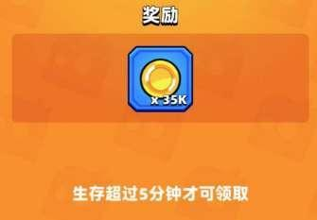 |  | 

 |  |  |  | 领取= 关联language表(lang_id = common_state_gain)
 |  |  | 点击领取后弹出通用蒙版"获得奖励"，界面详细信息见UI-7。
 |  |  |  | 获得奖励 = text_gain_reward
 |  |  |  | 点击关闭 = text_window_close

 |  |  | 点击领取后 | a.领取状态处内容置空(显示底板背景)
 |  |  |  | b.章节宝箱界面从左到右滑动至下一个宝箱
 |  |  |  | c.弹出蒙版
 |  |  |  | 3个事件同步进行。

 |  | ⑧ | 返回按钮 = 点击返回上一级界面(主界面)

4.关卡重载

 | 4.1 功能说明

 | 为了给玩家 掉线或者关闭游戏后很好的游戏体验，所以在玩家一局还没有结束的时候，会在局内记录玩家的战斗信息，在开始游戏进入到首页的时候，首先会查询是否有未完成的游戏，然后会请求后端查询是否有未完成的战斗
 | 如果没有未完成的战斗，那么正常执行其他操作
 | 如果有未完成的战斗，那么弹出提示，在玩家选择放弃游戏的时候，通知后端放弃结算，然后正常显示，如果选择继续游戏，那么请求后端 技能数据和时间节点，重新生成地图和关卡

 | 4.2 UI

 | 1 | 弹窗标题 读取 common_tip_title |  |  |  |  |  |  |  |  | 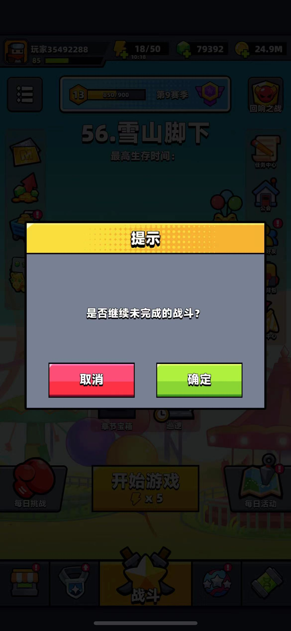
 |  | 弹窗内容 读取 level_reload_text
 |  | 确认按钮 读取 common_state_confirm
 |  | 取消按钮 读取 common_state_cancel
 | 2 | 点击界面其他地方 无法关闭这个弹窗
 | 3 | 如果点击确认按钮，按照取出的缓存的数据，在对应节点重新开始游戏
 |  | 如果点击取消按钮，通知后端 放弃当前游戏，并且清楚缓存

 | 4.3 数据记录

 | 在怪物刷新表 monster_refresh 每条刷新记录执行的时候，前端记录以下内容，这些内容尽可能记录成应用的缓存
 |  | 游戏内时间
 |  | 实际游戏时间
 |  | 玩家经验值
 |  | 杀敌数
 |  | 金币获取
 |  | 玩家当前的已经解锁的所有技能
 |  | 对局id
 | 前端在记录的时候，还会与后端进行通信， 发送以上内容，供后端做记录
 |  | 时间埋点 数据也需要记录，但是不用和后端备份

 | 二次进入的时候
 | 1 检查前端的缓存数据 如果有则弹窗
 | 2 检查获取玩家基础信息的接口中，玩家是否有未完成的战斗的标识，如果有 则弹窗，然后进行后续处理

5.关卡结算

 | 5.1 功能说明

 |  | 详细说明结算的时候的前后端的结算逻辑
 |  | 以及结算的规则 和 各种结算的表

 | 5.2 结算流程

 |  | 在玩家 选择关卡进行活动的时候，会请求服务端，生成游玩编号和验证码，并且把玩家的属性信息 返回给前端
 |  | 在结束的时候，如果有网，进行正常结算，并且显示关卡结束界面，
 |  | 如果没有网，则弹出网络错误，并且显示关卡结束界面，待网络好的时候，返回给后端进行结算

 | 5.3 关卡结束条件

 |  | 成功条件: | array3_int | 在level表中的success_condition中标注的每一关的通关条件，所有条件都满足时，视为通关，弹出通关界面， |  |  |  |  |  |  |  |  | 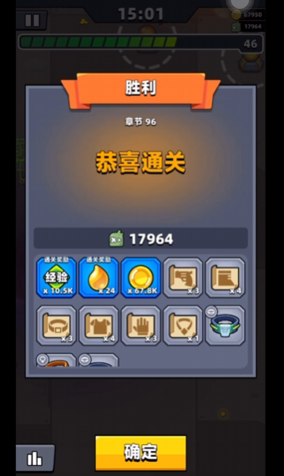 | 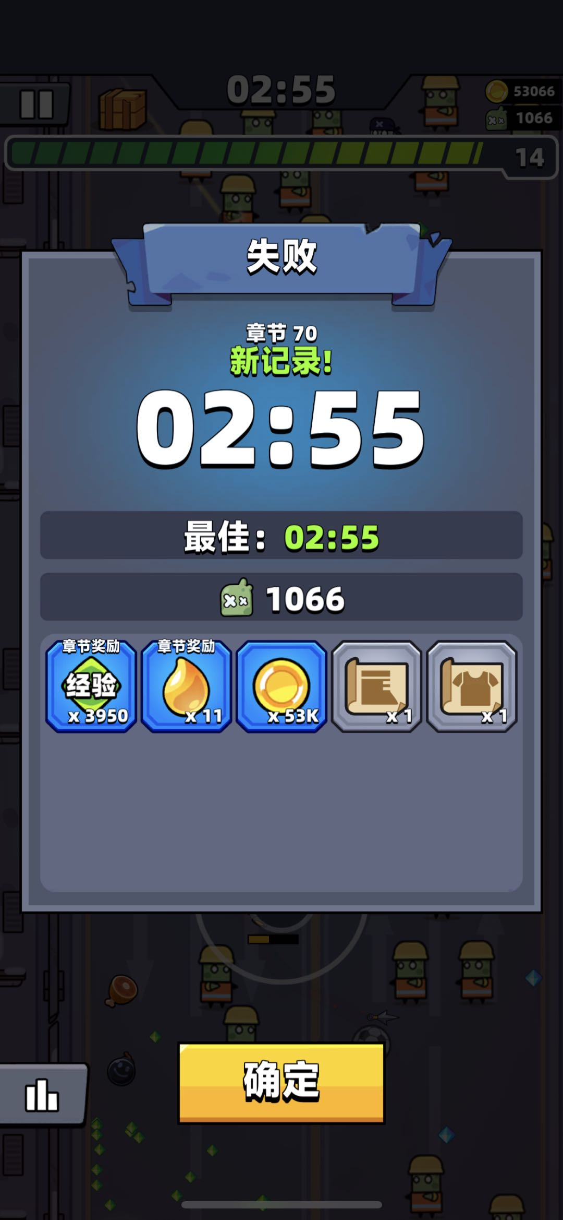
 |  |  | 在满足除了3 玩家存活的成功条件后，玩家处于无敌状态 buffID 101825 持续10s
 |  | 1 | id 为{$2}的怪物死亡
 |  | 2 | 游戏内时间大于{$2}秒
 |  | 3 | 玩家在其他条件后存活

 |  | 失败条件 | array3_int | 在level表中的success_condition中标注的每一关的失败条件，任一条件满足时，视为失败，弹出失败界面
 |  | 1 | 玩家hp小于等于0，并且放弃游戏

 | 5.4 关卡结束界面

 |  | 1 成功界面-预期
 |  |  | 顶部胜利文字读取多语言表 level_success_title 字段
 |  |  | 如果是章节的话
 |  |  |  | 下面显示 common_chapter_name 拼接 空格+章节数字
 |  |  |  | 如果是首次通关显示颜色为 RGB（173，253，73） 的 level_new_record
 |  |  | 不是的话
 |  |  |  | 只显示 level表对应的 name
 |  |  | 然后显示 level_success_text_content
 |  |  | 然后显示深色的条目 杀敌数
 |  |  | 然后显示当前关卡获取的资产的和道具，如果是level的固定掉落，那么在所有固定掉落的上面显示 level_commn_reward
 |  |  |  | 显示顺序为
 |  |  |  |  | 固定掉落资产
 |  |  |  |  | 固定掉落道具
 |  |  |  |  | 关卡内掉落资产
 |  |  |  |  | 关卡内掉落道具
 |  |  | 在底部只显示通用UI - 确定按钮
 | 2 | 失败界面-预期
 |  |  | 顶部失败文字读取多语言表 level_fail_title 字段
 |  |  | 如果是章节的话
 |  |  |  | 下面显示 common_chapter_name 拼接 空格+章节数字
 |  |  |  | 如果当前的游戏内时间大于等于以前的游戏内时间，显示颜色为 RGB（173，253，73） 的 level_new_record
 |  |  | 不是的话
 |  |  |  | 只显示 level表对应的 name
 |  |  | 然后显示 游戏内时间
 |  |  | 然后显示深色的条目 level_fail_max_time 拼接 空格+最大的游戏内时间
 |  |  | 然后显示深色的条目 杀敌数
 |  |  | 然后显示当前关卡获取的资产的和道具，如果是level的固定掉落，那么在所有固定掉落的上面显示 level_commn_reward
 |  |  |  | 显示顺序为
 |  |  |  |  | 固定掉落资产
 |  |  |  |  | 固定掉落道具
 |  |  |  |  | 关卡内掉落资产
 |  |  |  |  | 关卡内掉落道具
 |  |  | 在底部只显示通用UI - 确定按钮

 |  | 点击确定按钮后,返回至主界面

 | 5.4 复活币使用界面

 |  | 在玩家的死亡时，根据level表配置，本次战斗可以观看广告，或者消耗id=1010002的道具进行复活 |  |  |  |  |  |  |  |  |  | 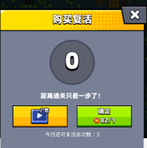
 |  |  | 复活=玩家生命值恢复至50%最大生命值，并且释放一次id=1008的局内道具

 |  | 如果角色还有 广告复活次数和复活总次数 那么会有两个可点击按钮
 |  |  | 广告点击后会观看广告，广告播放完成后，关闭弹窗并且复活。广告复活次数和复活总次数-1
 |  |  | 确认按钮点击后会消耗道具并且关闭弹窗，复活。复活总次数-1
 |  |  | 确认按钮下方显示急救包图标和数量，
 |  |  | 如果玩家道具数量=0，道具数量为红色的，并且确认按钮无法点击
 |  | 如果只有复活总次数，那么只会有一个可点击的按钮

 |  | 如果复活总次数=0，直接进入关卡结算
 |  | 购买复活 = level_revive_title |  |  |  |  |  |  |  |  |  | 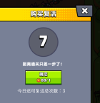
 |  | 距离通关只差一步了！ = level_revive_desc
 |  | 本局游戏还可复活次数: = level_revive_num |  |  |  | 后拼接 复活次数
 |  | 倒计时为从10开始到0
 |  | 倒计时=0后5秒或者是点击关闭界面后，进行关卡结算

 | 5.5 退出战斗界面
 |  |  |  |  |  |  |  |  |  |  |  | 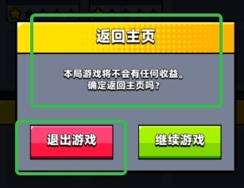
 |  | 返回主页 = level_leave_title
 |  | 现在退出不会有任何收益，确定要退出么 = level_leave_warning_desc
 |  | 退出游戏 = level_leave_button

6.关卡流程

 | 6.1 关卡启动流程

 | 1 | 发起 进行关卡请求，校验 体力，解锁条件 ，先由前端进行可以校验的部分，然后后端校验全部条件，然后根据对应的错误进行不同的处理
 | 2 | 根据 后端或者前端 存储的玩家的详细数据开启关卡 ，包含玩家详细属性，掉落等
 | 3 | 在关卡进行中，按照 4关卡重载 逻辑进行处理
 | 4 | 满足失败或者成功条件后 关卡结束 记录如下内容
 |  |  | 游戏内时间
 |  |  | 玩家实际游玩时间
 |  |  | 时间埋点
 |  |  | 局内道具详情（包含拾取数量和使用数量）
 |  |  | 技能选择
 |  |  | 当前关卡的随机数的种子
 |  |  | 当前游戏的版本号
 | 5 | 进行 5关卡结算

UI
1.界面列表

 | 1.1 关联界面枚举

 |  | 界面id | 界面名称 | 界面图层 | 备注
 |  | 1 | 顶部信息 | 1 | 玩家信息文档
 |  | 2 | 战斗页UI | 2
 |  | 3 | 扩展功能 | 3
 |  | 4 | 章节选择 | 4
 |  | 5 | 章节宝箱 | 4
 |  | 6 | 解锁新章节 | 蒙版 | 通用UI文档
 |  | 7 | 获得奖励 | 蒙版 | 通用UI文档

 |  | 点击小于自身的图层则返回上一级界面。

2.示意图

 |  | 界面ID | 界面按钮示意 |  |  |  |  | 界面布局 |  |  | 备注
 |  | 1 |  | 弹出-玩家信息 |  | 弹出-体力购买 | 跳转-充值界面-gem | 跳转-充值界面-coin |  |  |  |  | 图标资源配置读取user_variables中的icon字段。
 |  |  |  |  |  |  |  | 基础信息 | 玩家头像、名称、等级
 |  |  |  |  |  |  |  |  | 当前经验/升级所需
 |  |  |  |  |  |  |  |  | 体力、比特币、美钞
 |  | 2 |  | 弹出-玩家信息 |  | 弹出-体力购买 | 跳转-充值界面-gem | 跳转-充值界面-coin |  |  |  |  | 章节信息读取chapter表中的chapter_id， 根据章节id读取对应数据。 章节名称=拼接(数字编号+"."+名称) 章节状态 "最高生存时间"=chapter_survival_maxtime_text "已通关"=chapter_passed_text "秒"=time_second_1 "分"=time_minute_1 "时"=time_hour_1 "章节宝箱"、"开始游戏"信息读取tag_func表 章节宝箱功能id=3501， 开始游戏功能id=3801， 名称=name 图标=icon 位置类型=pos_type 排序=sort 不在此处实现， 战斗页签的信息读取tag表， 战斗页签id=3， 名称=name 图标=icon
 |  |  |  | 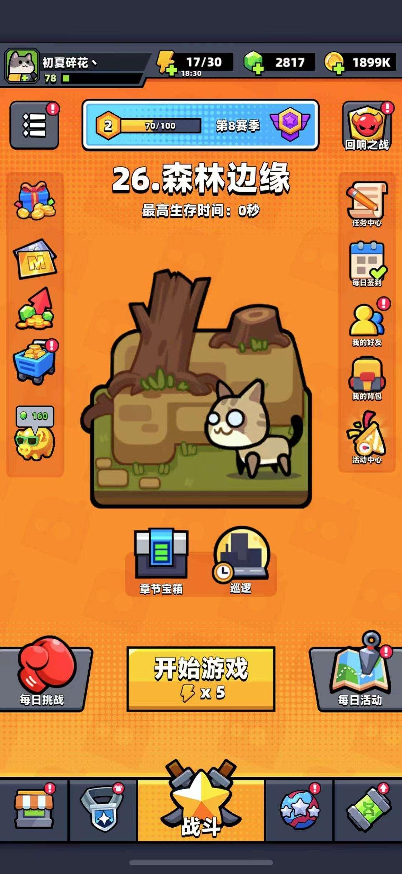 |  |  |  | 适配

 |  |  |  |  |  |  |  | 顶部信息

 |  |  |  |  |  |  |  | 辅助选项栏 | 通行证 | 特殊关卡入口
 |  |  | 扩展功能

 |  |  |  |  |  |  |  | 功能区 | 章节名称 | 功能区
 |  |  | 存在图层但 暂不配置图标 (左右皆有)
 |  |  |  |  |  |  |  |  | 最高纪录

 |  |  |  |  |  |  |  |  | 章节贴图

 |  |  |  |  |  |  | 弹出- 背包界面

 |  |  |  |  |  |  | 弹出-章节选择

 |  |  | 弹出-章节宝箱 |  |  |  |  | 章节宝箱+挂机入口

 |  |  |  |  |  |  |  | 每日挑战 | 开始游戏 体力值 | 每日活动

 |  |  | 分页UI |  |  |  |  | 分页 | 章节入口 显示在战斗分页

 |  |  |  |  |  |  |  | 适配

 |  | 3 |  |  |  |  |  |  |  |  | "设置"、"邮件"、"公告"信息读取tag_func表 设置功能id=3101， 邮件功能id=3201， 公告功能id=3301， 名称=name 图标=icon 位置类型=pos_type 排序=sort
 |  |  |  | 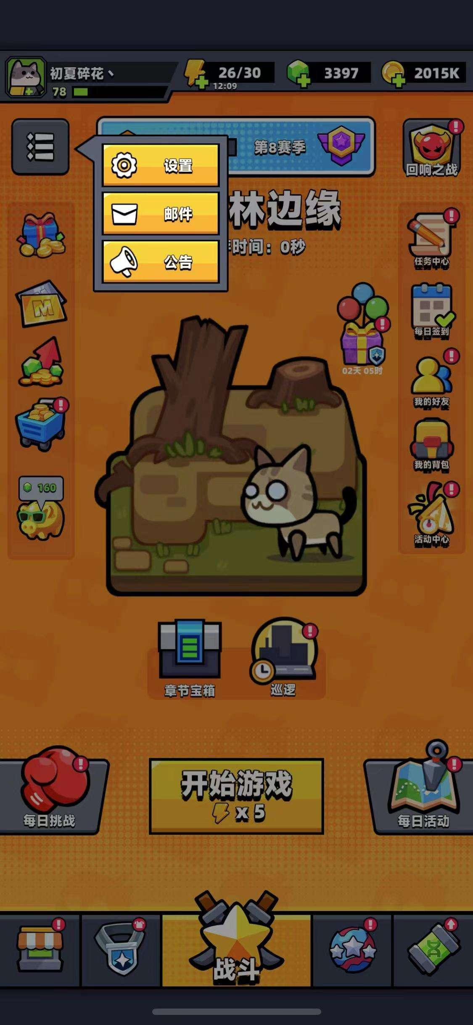 |  |  |  | 1、2级界面(变暗)

 |  |  | 弹出-对应功能界面 |  |  |  |  | 扩展功能

 |  |  |  |  |  |  |  | 1、2级界面(变暗)

 |  | 4 |  |  |  |  |  |  |  |  | 章节名称为 数字编号+章节名称 贴图关联chapter表中的pic 描述读chapter表中的desc 根据章节完成状态展示底部图标 选择=common_state_choose
 |  |  |  |  |  |  |  | 背景

 |  |  |  |  |  |  |  | 数字编号+章节名称

 |  |  |  |  |  |  |  | 背景

 |  |  |  |  |  |  |  | 章节贴图

 |  |  |  |  |  |  |  | 背景

 |  |  |  |  |  |  |  | 章节描述

 |  |  |  |  |  |  |  | 状态

 |  |  |  |  |  |  |  | 背景

 |  | 5 |  |  |  |  |  |  |  |  | 界面标题 = 根据功能id(tag_func表func_id=3501)关联name字段 章节名称 = 拼接 章节数字编号+ . + 进度时间 = 根据章节宝箱id(chapter_box表box_id)关联over_time字段(需要前端实现时间打印逻辑) 进度描述 = 根据章节宝箱id(chapter_box表box_id)关联desc字段+进度时间 章节 = 关联language表(lang_id=common_chapter_name) 数字编号 = 根据章节id(chapter表chapter_id)关联num字段 奖励 = 关联language表(lang_id=common_reward_name) 奖励预览 = 根据章节宝箱id(chapter_box表box_id)关联reward字段(前端通用显示规则) 领取描述 = 拼接【根据章节宝箱id(chapter_box表box_id)关联desc字段】+【进度时间】+ 【关联language表(lang_id=chapter_box_desc_end)】 返回按钮 = 点击返回主界面
 |  |  |  | 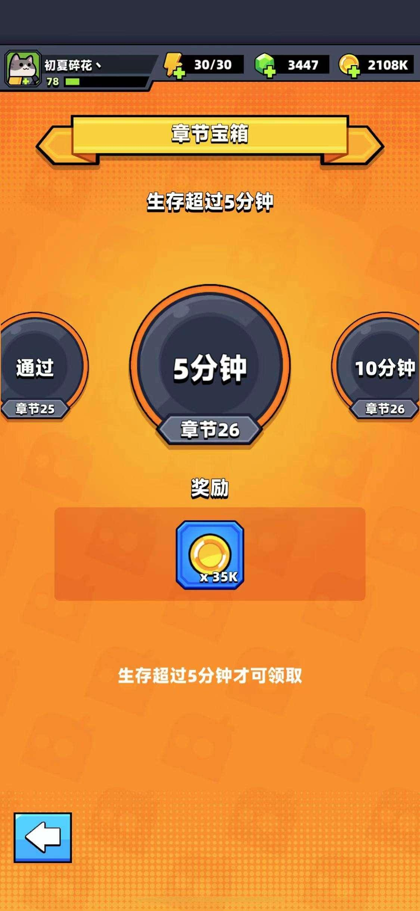 |  |  |  | 适配

 |  |  |  |  |  |  |  | 顶部信息

 |  |  |  |  |  |  |  | 功能标题

 |  |  |  |  |  |  |  | 进度目标描述

 |  |  |  |  |  |  |  | 进度目标、章节数字编号

 |  |  |  |  |  |  |  | 奖励
 |  |  |  |  |  |  |  | 奖励预览

 |  |  | 行为

 |  |  |  |  |  |  | 页签切换 | 领取描述

 |  |  |  |  |  |  |  | 返回按钮 | 背景

 |  | 6 |  |  |  |  |  |  |  |  | 解锁新章节=text_chapter_unlock 数字编号=chapter表num 章节名称=chapter表name 章节贴图=chapter表pic 章节描述=chapter表desc 点击关闭=text_window_close
 |  |  |  |  |  |  |  | 蒙版

 |  |  |  |  |  |  |  | 蒙版标题

 |  |  |  |  |  |  |  | 数字编号+章节名称

 |  |  |  |  |  |  |  | 章节贴图

 |  |  |  |  |  |  |  | 章节描述

 |  |  |  |  |  |  |  | 蒙版

 |  | 7 |  |  |  |  |  |  |  |  | 获得奖励=text_gain_reward 点击关闭=text_window_close
 |  |  |  | 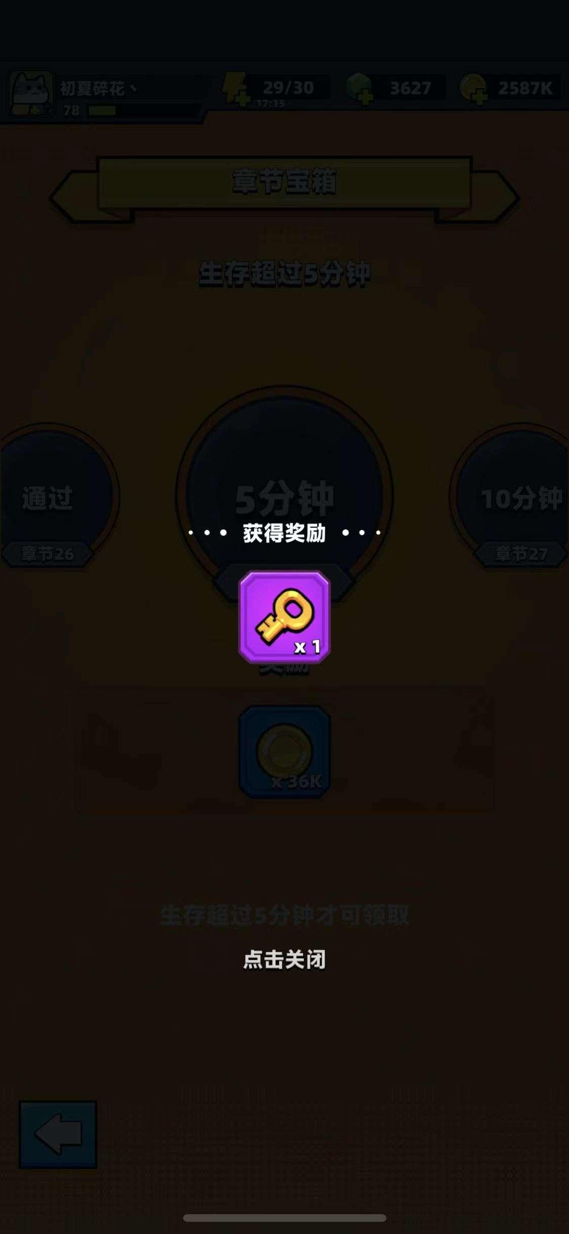 |  |  |  | 蒙版

 |  |  |  |  |  |  |  | 获得奖励标题文本
 |  |  |  |  |  |  |  | 获得奖励展示

 |  |  |  |  |  |  |  | 蒙版

